Лист1
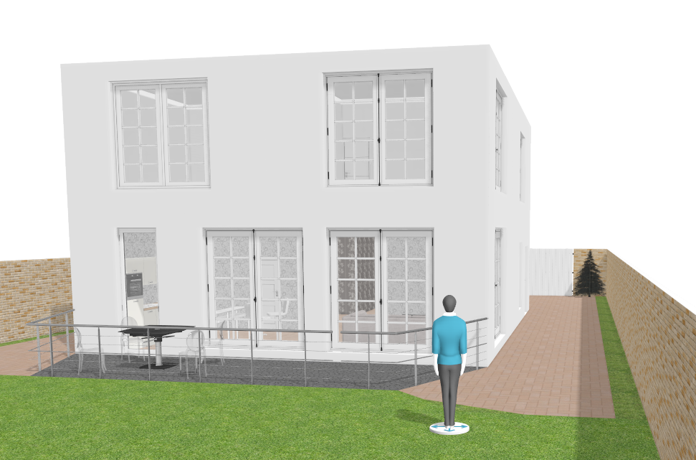
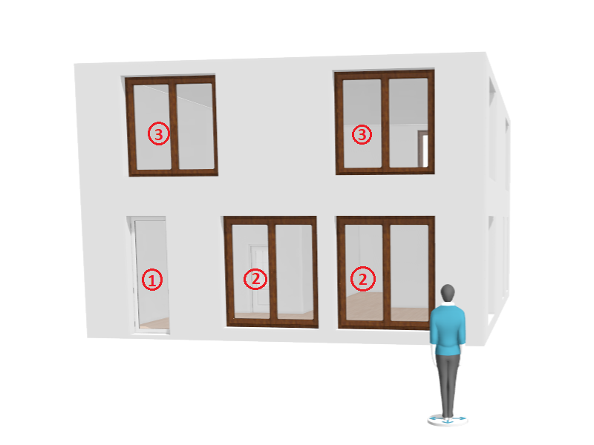

№ | Тип | Высота(см) | Ширина(см) | Кол-во
1 | Дверь | 280 | 90 | 1 | 25200 | 2.52 | 2.52
2 | Окно панарамное | 260 | 230 | 3 | 59800 | 5.98 | 17.94
3 | Окно квадратное | 230 | 230 | 5 | 52900 | 5.29 | 26.45
4 | Окно длинное | 260 | 85 | 2 | 22100 | 2.21 | 4.42
5 | Окно | 150 | 90 | 1 | 13500 | 1.35 | 1.35
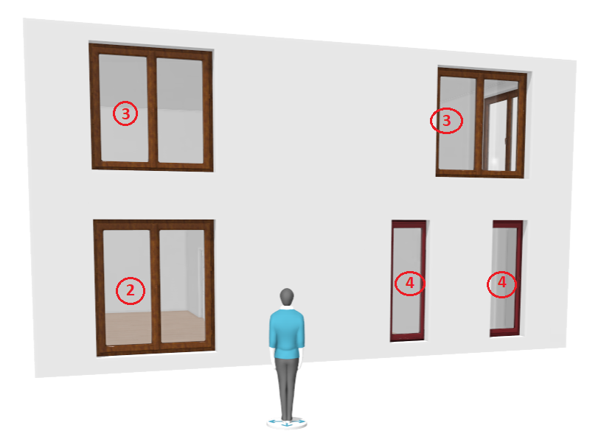
6 | Окно матовое | 150 | 90 | 2 | 13500 | 1.35 | 2.7
 |  |  |  | 14 |  |  | 55.38
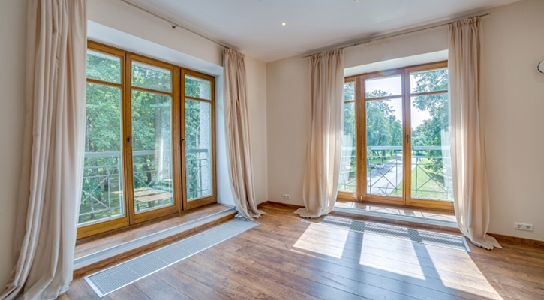

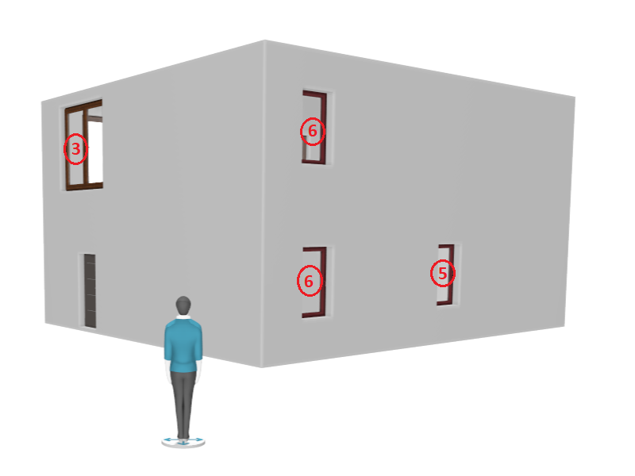

Алексей
7(978) 736-91-30
kpk_08@mail.ru

